Orientaciones básicas
 | PROCESO INSPECCIÓN, VIGILANCIA Y CONTROL INSTRUMENTO DE VERIFICACIÓN - HOGAR COMUNITARIO DE BIENESTAR ORIENTACIONES BÁSICAS | IN6.IVC | 2020-09-02
 |  | Versión 2 | Página 1 de 1
 |  | Clasificación de la Información CLASIFICADA

MODALIDAD COMUNITARIA HOGAR COMUNITARIO DE BIENESTAR

Estimados profesionales, por favor tener en cuenta las siguientes consideraciones:
1. Esta herramienta de trabajo, tiene como finalidad facilitar la identificación de la totalidad de los aspectos a verificar en cada uno de los componentes (legal, técnico-administrativo, financiero), durante el desarrollo de la acción en las Entidades Prestadoras de Servicio Público de Bienestar Familiar.
2. El instrumento, será el insumo para el análisis sobre el cumplimiento de los requisitos conforme con la normatividad vigente, los lineamientos y directrices definidos por el ICBF para la prestación del servicio, o desarrollo de las modalidades y servicios en conjunto con la técnica de observación.
3. La principal herramienta que definirá el éxito en el desarrollo de la acción (licencia de funcionamiento, inspección o auditoría) será su conocimiento y apropiación de la normativa vigente, así como los lineamientos, manuales operativos y directrices definidas por el ICBF. POR FAVOR, aplique este instrumento DESPUÉS de haberlo revisado y leído detenidamente, a la luz de cada documento técnico aplicable.
4. El instrumento de verificación se encuentra dividido por los componentes de atención del servicio, los cuales deberán ser diligenciados y firmados por el profesional que realizó la revisión del componente.
5. El instrumento cuenta con listas desplegables para la facilitar el registro y selección de información. - Tipo de Acción: podrá seleccionar si se trata de una visita de Inspección o Auditoría. Para los demás campos de información, se deberá diligenciar lo solicitado en cada uno de ellos.
6. Para el diligenciamiento del instrumento se debe tener en cuenta: 6.1 Aplica. Con las siguientes opciones de respuesta: Sí: Esta opción de respuesta aplica cuando el operador/entidad o unidad de servicio da respuesta a lo solicitado, lo cual queda descrito en el Acta de la acción ( Visita de inspección, auditoría de calidad). Recuerde que en esta opción, solamente se estará indicando la disponibilidad y acceso a la información, por lo que no se está estableciendo un concepto preliminar sobre el cumplimiento del ítem. En caso que el insumo para verificar el cumplimiento de alguno de los aspectos por componente sea aportado por el operador/entidad o unidad de servicio en medio magnético o digital, esto sólo podrá recibirse en el desarrollo de la acción, y deberá registrarse en debida forma esta fuente de información en el Acta, especificando si será objeto de revisión y análisis por parte de la Oficina de Aseguramiento a la Calidad. No: Esta opción de respuesta aplica cuando el operador/entidad o unidad de servicio NO da respuesta a lo solicitado 6.2 No aplica. Los aspectos identificados con la opción No aplica, tiene alternativa de respuesta: (--). Esto sirve como referente para identificar que la información corresponde únicamente al Operador, Entidad, Unidad de servicio de acuerdo al caso y tipo de acción. No se debe alterar ni modificar. Los anexos identificados con números en el cuerpo del instrumento, son documentos de apoyo que amplían la información que será verificada por componentes. Para seleccionar la muestra, podrá descargar el anexo trasversal denominado A2.IVC. Selección de muestra.V1. en la página web del ICBF.
Nota: Una vez diligenciado el instrumento de verificación, se deberá conservar copia de la información en un CD, e imprimir el instrumento por cada uno de sus componentes, los cuales se incorporarán como soporte en el expediente de la acción que corresponda. (Visita de Inspección o Auditoría de Calidad).

Anexo 3
 |  | PROCESO INSPECCIÓN, VIGILANCIA Y CONTROL INSTRUMENTO DE VERIFICACIÓN - HOGAR COMUNITARIO DE BIENESTAR ANEXO No. 3. ESQUEMA DE VACUNAS | IN6.IVC | 2020-09-02
 |  |  | Versión 2 | Página 1 de 1
 |  |  | Clasificación de la Información: CLASIFICADA

 | ESQUEMA DE VACUNACIÓN
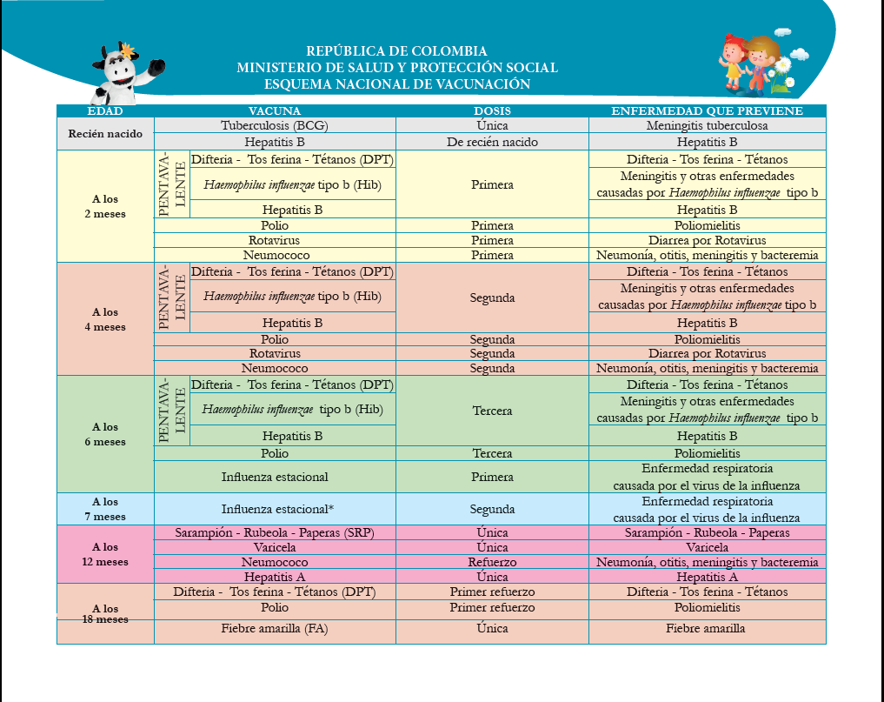

Notas: - Se debe observar la existencia de evidencia de la promoción y verificación periodica del esquema de vacunación de acuerdo con la edad y en los casos en los que el esquema se encuentre incompleto, se solicita evidencia que se orienta y hace seguimiento a la familia o cuidadores, y se adelanta acciones ante la autoridad competente, según corresponda. - La verificación se debe hacer de acuerdo con el esquema de vacunación vigente del Ministerio de Salud y Protección Social. Debe existir soporte documental del proceso de revisión y seguimiento efectuado sobre el esquema de vacunación, para que esta actividad se desarrolle de forma oportuna con la edad del usuario. - En las comunidades que por sus características culturales no aceptan la vacunación como una acción preventiva de enfermedades, la EAS desarrollará y documentará procesos de información, sensibilización y concertación con las familias y autoridades correspondientes, sobre la importancia de la vacunación y sobre los derechos de los niños y las niñas a un desarrollo saludable. Para llevar a cabo el proceso de concertación sobre vacunación se debe contar con el apoyo del Centro Zonal o Regional según corresponda. - En los departamentos fronterizos, será validado el esquema de vacunación del país vecino, previa verificación con la entidad de salud nacional correspondiente, Los esquemas de vacunación de otros países y los procesos de verificación, deben ser presentados con Comité Operativo como soporte de los procesos de gestión y articulación.

